상품제안서
워터프론트 스핀 캐노피 8K 3단 수동 양우산(UPF50+) | 상품코드: F24278

 |  |  |  |  |  |  | 02-412-0044 | www.easy1.co.kr
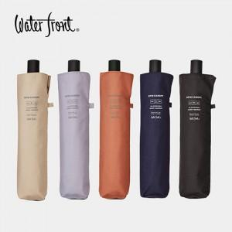

【상세/제작정보】 | <p><span style="font-size: 14pt;"><b>* 배송비- 한박스 30개 5000원 별도</b></span>&nbsp;</p><p><span style="font-size: 14pt;"><b>*&nbsp;</b></span><span style="font-size: 18.6667px;"><b>손잡이 인쇄- 100개 미만시 4만원)</b></span></p><p><span style="font-size: 18.6667px;"><b>&nbsp; &nbsp;원단 500원(100개 미만시 6만원)</b></span></p><p><span style="font-size: 18.6667px;"><b>&nbsp; &nbsp;원단 전사 인쇄 1,800원(50개 미만시 12만원)</b></span><span style="font-size: 14pt;"><b></b></span></p>

【인쇄/포장옵션】 | 실크 / 포장지포장

【공급단가】 | 수량 | 50~ | 100~ | 300~ | 500~ | 1,000~
*VAT별도 | 단가 | 24,000원 | 23,600원 | 23,000원 | 22,590원 | 22,000원

【상품 URL】 | https://dev.easy1.co.kr:443/src/goods_detail.php?gdno=24278

